sizer
变量名 | 变量类型 | 维数 | 解释
lwrk | 可分配整型数组 | (maxbl,3) | 第一列表示igrid，第二列为该块的(idim-1)*(jdim-1)*(kdim-1)，第三列为
mblk2nd |  | maxbl | 第i个block在第几个节点
lw |  |  | 存储数组w的开始位置储存在lw中，lw(i,n)中的i表示的是第几类数据，n是对应的块编号（考虑多重网格）.c starting locations for data in w are stored in lw(i,n) where i is type of data and n is block number 例如 lw(8,1) 为第1个block的vol的开始位置，lw(8,2) 为第2个block的vol的开始位置。当使用多重网格时，第2个block为第1个block粗化后的block。具体见pointers.F的125行。lw(74,maxbl)在每个cpu的维数都一样，在myid.ne.myhost中，只有在myid的nbl的lw(i,nbl)有意义；在myid.eq.myhost中，取决于mpihost=0/1
lw2 |  |  | lw2是另外的一些参数（例如网格点数，层流区，湍流模式等）
nblg |  | (maxgr) | 第i个数据表示第i个网格的最密一层网格的块的编号

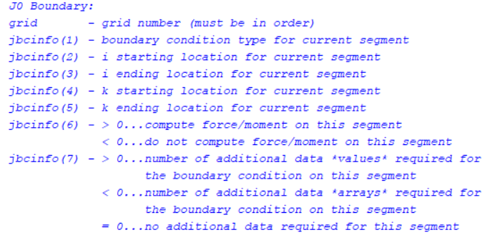
ibcinfo |  | (maxbl,maxseg,7,2) | 某个块block，第几个segmet，7种信息（详见global中的注释），第四个指标为1或2，表示是i0还是idim
jbcinfo |  | (maxbl,maxseg,7,2) | 同上
kbcinfo |  | (maxbl,maxseg,7,2) | 同上

bcvali |  | (maxbl,maxseg.12,2) | 某个块block，第几个边界segmet，第几个额外信息（最大为12），第四个指标为1或2，表示是i0还是idim
bcvalj |  | (maxbl,maxseg.12,2) | 某个块block，第几个边界segmet，第几个额外信息，第四个指标为1或2，表示是j0还是jdim
bcvalk |  | (maxbl,maxseg.12,2) | 某个块block，第几个边界segmet，第几个额外信息，第四个指标为1或2，表示是k0还是kdim

iviscg |  | (maxbl,3) | 某个block上ijk三个方向上的湍流模式数量

igridg |  | (maxbl) | 某个block对应的grid
levelg |  | (maxbl) | 某个block是多重网格的第几重。三重网格最密一重levelg(1)=3,levelg(2)=2,最稀一重levelg(3)=1 block编号也是最密为3 最稀为1

lglobal |  |  | 最密一层网格的level数量

nstart |  |  | 存储数组w中的第一个位置（每个块之间相互承接）
nblock |  |  | 考虑多重网格后的block数(所有cpu)
nnodes |  |  | mpi启动的节点个数
mwork |  |  | w+wk的大小 mwork=tot_nod = mem_w_max + mem_wk_max
 |  |  | mem_w_max，mem_wk_max 考虑所有核（包括host）的w和wk的最大值
调用子程序pointer
maxl |  | 为2 | 两层多重网格level of finest grids
iunst |  |  | = 0 steady grid (defaults to 0 if dt<0

global0&global
变量名 | 变量类型 | 维数 | 解释
realval | 一维实型数组 | 20
titlw | 一维实型数组 | 20

nn | 整型变量 |  | 循环指标

nread | 整形变量 |  | 不断更新，本段代码要从inp文件中读多少行

maxgr0 | 整型变量 |  | 等于ngrid，网格块数

maxbl0 | 整型变量 |  | block数量（记及多重网格）

maxnode0 | 整型变量 |  | 最大结点数（有时候分块的个数还不如结点个数多）

nprd |  |  | 2005边界条件个数period
nrad |  |  | 2006边界条件个数radical equilibrium
nsol |  |  | 壁面边界条件的个数
nsolgd
iglast
lbcrad0 |  |  | 考虑多重网格后的2005（周向平均）边界个数
lbcprd0 |  |  | 考虑多重网格后的2006（周期性）边界个数
ncyctot |  |  | 多重网格总共的ncyc
nbli0/nbli |  |  | 有多少个点对点搭接边界
mxbli0 |  |  | 考虑多重网格后的总1-1搭接数目
inewg |  |  | （用于嵌套网格，见manual）当irest=1时，如果置为1，则表示该块的值用粗网格解插值作为初值，置为0则从restart文件中读取
iem |  |  | iem=iemg(igrid)，第igrid个块是否有embedded mesh的flag

rkap0 | 1*3数组 |  | 表示三个方向上的空间离散格式，-1为全迎风，0为Frommes格式，1为中心，1/3为偏置迎风（MUSCL）
levelt | 1*5数组 |  | 多重网格循环的开始层数
levelb | 1*5数组 |  | 多重网格循环的结束层数
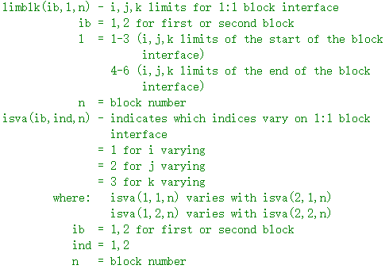

limblk |  |  | 见右图
isva |  |  | 见右图

iipv |  |  | 二维计算点涡修正flag（当i2d=-1时）

iadvance(nbl) |  |  | flag to skip any residual update calculations，通常inp文件中都设置为大于等于0，即正常计算

iconsf |  |  | conservation flag

nitfo0 |  |  | 使用一阶精度推进的步数（rkap会设置为-3）
 |  |  | 最密网格（iseq=mseq=3），全部三层均用三阶muscl。没用一阶精度

ncell |  |  | 所有block的fine网格网格量之和

bc
bci(jj,kk,1/2) , bcj(kk,ii,1/2) , bck(ii ,jj,1/2) | 前两个量是位置，第三个量为1或者2表示0或dim，其值为边界条件类型，格心为0或格边为1，见bc.F 261行，在实际操作中会影响重构的表达式（见gfluxr.F 191行，还会影响固壁边界判断）

bcdata(mdim,ndim,2,12) | 等于w(ldata)，其中ldata=lwdat(nbl,nseg,1-6)，1-6和nface一致，lwdat将w中的bcdataj/bcdatak/bcdatai分成更详细的segment，存储的就是2000边界系列的各种额外输入

nface | 1-6分别对应i0,idim,j0,jdim,k0,kdim
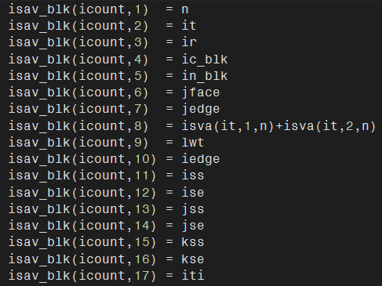
 |  | n是第几个1-1搭接关系
 |  | it=1表示nbl对应于要被传输的块，=2则表示nbl是neighbor
 |  | ir=2表示nbl对应于要被传输的块，=1则表示nbl是neighbor
isav_blk(2*mxbli,17) |  | current，被传入的单元
is_blk(level) |  | neighbor，传给别人的单元
ie_blk(level) |  | jface=1是说i等值面是搭接边界的意思（neighbor网格），=2是j，=3是k
 |  | （以i等值面为搭接面为例）jedge=1说明这个搭接面是i=1，=idim说明这个面上的i是idim
 |  | isva如下，123分别代表是哪个指标动，因此两者相加则可以确定另一个不动的值，例如1+2，则说明是k等值面，1+3，说明是j，2+3说明是i等值面
 |  | lwt: qk0/qj0/qi0 (note: lwt has already been set above, and corresponds to qi0, qj0, or qk0, depending on the interface)
 |  | iedge和jedge相似，但是上面的对应的是current的，这里是neighbor的

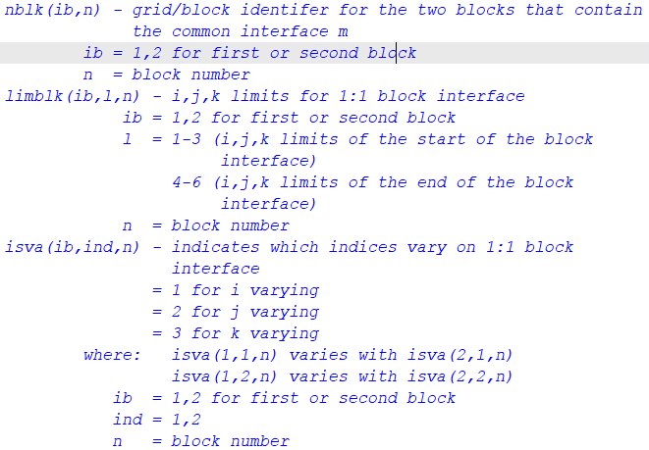
nblk

limblk
(就是input文件里面的istart iend那几行，见下图)

isva
(就是input文件里面的istart iend那几行，见下图)

bc2005
qp | 值为w(lw(1,nblp)),其中nblp是periodic block,这就是要传值的那个块的q
qrotj/qrotk/qroti | 临时变量wk，是在bc2005中用来临时存放periodic block的内部前两层物理量的数组（修改WENO时需要改调用的大小）

bc2004
vi0,vj0,vk0 | 涡粘性边界条件
ti0,tj0,tk0 | 存湍流模型的场变量, k,w,v2；与turre存的相同

